상품제안서
밸류엠 PD 20W 고속 일체형 미니도킹보조배터리 5000mAh | 상품코드: F23983

 |  |  |  |  |  |  | 02-412-0044 | www.easy1.co.kr
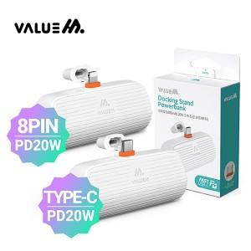

【상세/제작정보】 | 실용적이고 휴대가 간편한 도킹형 보조배터리

【인쇄/포장옵션】 | 레이저 / 포장지포장

【공급단가】 | 수량 | 50~ | 100~ | 500~ | 1,000~ | 2,000~
*VAT별도 | C타입 | 9,000원 | 8,850원 | 8,640원 | 8,420원 | 8,280원
 | 8핀 | 9,620원 | 9,470원 | 9,240원 | 9,000원 | 8,850원

【상품 URL】 | https://easy1.co.kr:443/src/goods_detail.php?gdno=23983

